상품제안서
크로커다일 75 이중방풍 골프 장우산 | 상품코드: F26197

 |  |  |  |  |  |  | 02-412-0044 | www.easy1.co.kr
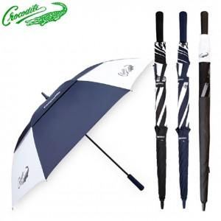

【상세/제작정보】 | 라벨지 별도 문의

【인쇄/포장옵션】 | 실크, 원단 / 포장불가능

【공급단가】 | 수량 | 100~ | 300~ | 500~ | 1,000~ | 3,000~
*VAT별도 | 단가 | 12,870원 | 12,660원 | 12,360원 | 12,050원 | 11,840원

【상품 URL】 | https://dev.easy1.co.kr:443/src/goods_detail.php?gdno=26197

